学習内容
1 | Dockerfileがbuild contextにない場合

 | "Dockerfile"という名前のファイルがビルドコンテキストに入ってない場合
 | コマンド
 | docker build -f <dockerfilename> <build context>

 | Dockerfileファイルがコンテキスト内にない時のファイル構成について以下のように示す。

 | docker
 |  |  | Dockerfile.dev

 |  |  | sample_folder(context)

 | この構成でsample_folderをビルドコンテキストとして実行する

 | つまり、今いるファイルから見て親のディレクトリにあるDockerfile.devに対してビルドを行ってください
 | という命令である。

2 | CMD vs ENTRYPOINT

 | ENTRYPOINTでもデフォルトのコマンドを指定することができる。

 | 1 | ENTRYPOINTは、run時に上書きできない
 |  |  | CMDで指定したときはrun時に「docker run ubuntu ls」のように別コマンドで上書きする
 |  |  | ことができたが、ENTRYPOINTで指定したコマンドは変更することができない。
 |  |  | つまり、実行する際に変更してほしくないコマンドがある場合はENTRYPOINTで指定するとよい

 | 2 | ENTRYPOINTがある場合は、CMDは["param1", "param2", …]の形をとる
 |  | つまり、ENTRYPOINTで指定したコマンドの引数

 |  |  |  | CMDで指定した場合、コマンド（ｌｓ）とそのパラメータ(--help)
 |  |  |  | として記述することができる。

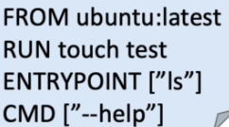
 |  |  |  | しかし、ENTRYPOINTでコマンド(ls)を指定した場合は
 |  |  |  | パラメータ(--help)はCMDで指定しなければならい。

 |  |  |  | ここで若干のCMDの役割が変わってくる。

 |  | したがって、CMDでコマンドもパラメータも指定した場合は、run時にコマンドの上書きができるが、
 |  | ENTRYPOINTで指定した場合は、コマンドの上書きはできないが、パラメータはCMDで記述しているので
 |  | 上書きが可能である。

 | 3 | run時に上書きできるのはCMDの部分のみ

 |  | 実際にやってみると

 |  | Dockerfileだけのファイル構成で
 |  | 中身は、
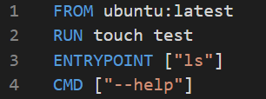

 |  | とします。

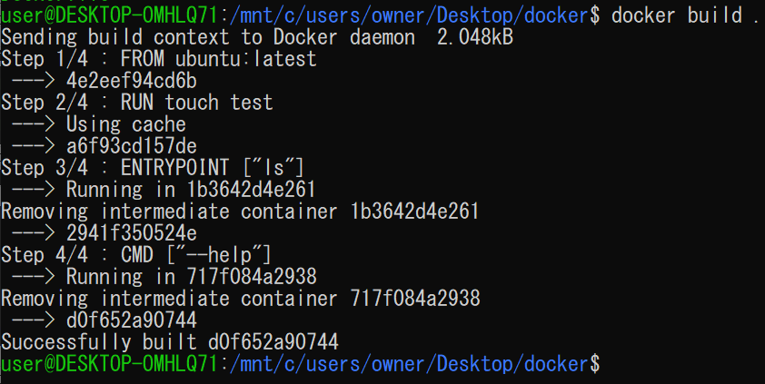

 |  | これをビルドして、作成したImageに対してdocker runを実行します。

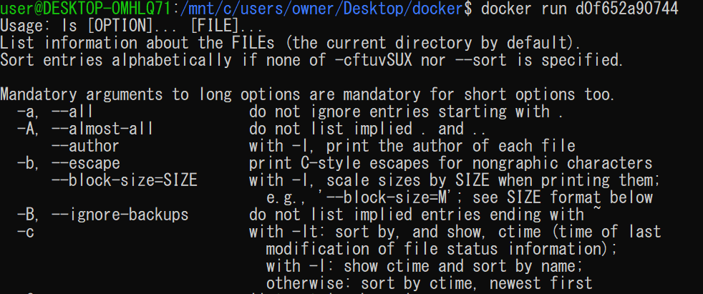

 |  | 指定した通りにヘルプの表示が出ました。

 |  | ではこの--help部分を変えてみるとどうなるか。

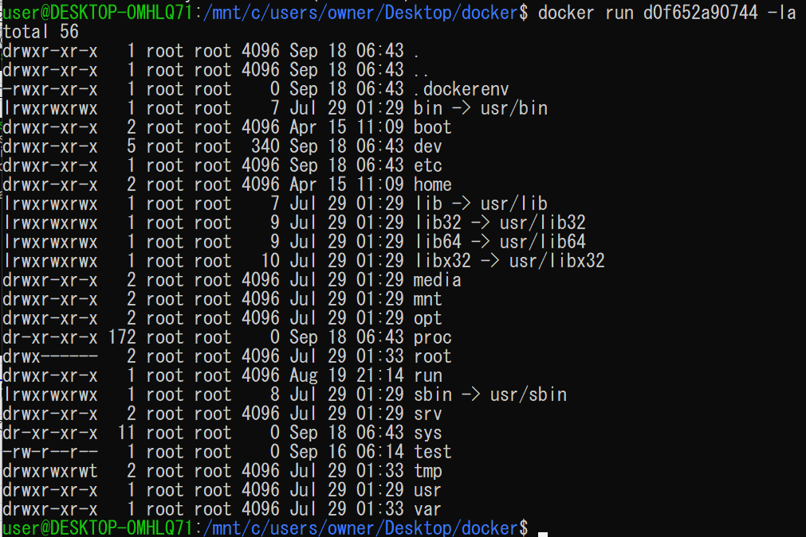

 |  | 別のオプションで実行することができた。

 | 4 | コンテナをコマンドのようにして使いたいときに使う

 |  | 内部で仕様を熟知した人たちが扱う分には特にENTRYPOINTを指定して記述する必要はないが
 |  | 外部で使ってもらうときにはENTRYPOINTで変更してほしくない部分を指定して渡すという使い
 |  | かたをするとよい。

3 | ENV：環境変数を指定する

 | 環境変数は、OSの上で動くあらゆるプロセスが情報を共有するために扱う変数の事。

 | ENVには書き方が2種類ある
 | コマンド
 | 1 | ENV <key> <value>
 | 2 | ENV <key> = <value> …

 |  | key1~key5に対して様々な書き方でvalueという文字を入れる。

 |  | ファイル構成はこれで実行する。

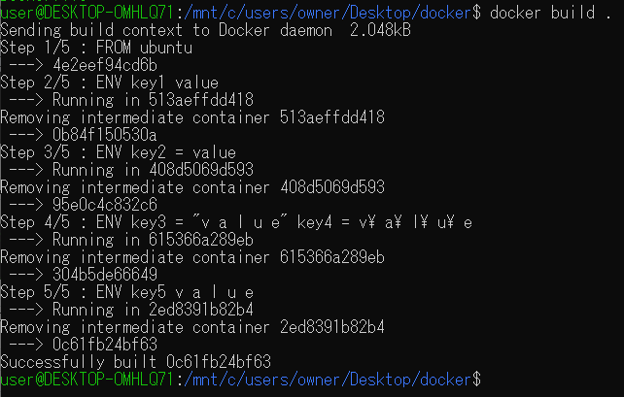

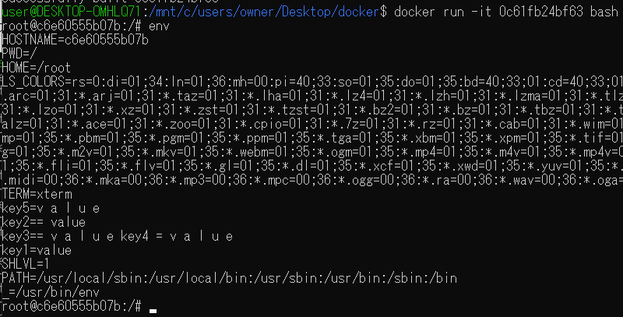

 |  | runした後にenvコマンドで環境変数の一覧を確認するとkey１～５までに指定した通りの
 |  | 値が入っていることが確認できた。

4 | WORKDIR

 | WORKDIR ： Docker Instructionの実行ディレクトリを変更する

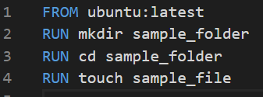

 | Dockerfileに上記のように記述した場合touch sample_fileはどこに作られるのか？

 | 3行目でｃｄコマンドを行っているからsample_folderの中に作られるのか？

 | RUNコマンドはルート直下で実行されるので、touchコマンドで作成されたファイルはsample_folder
 | ではなく、コンテナに直接作成される。

 | 実際に確認してみる。

 | ビルドする
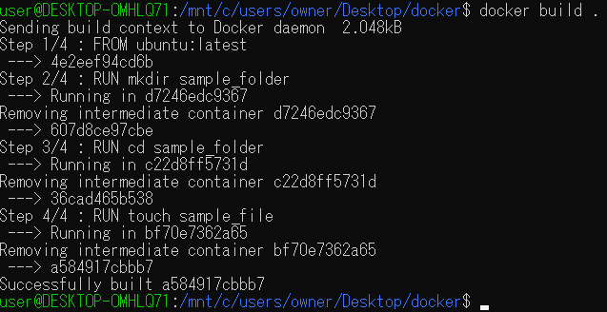

 | 実行して中身を見てみる

 | sample_folderの中身はなく、sample_fileがルート直下に作成されていることが分かる。

 | では、sample_folderの中にsample_fileを作るにはどのように記述するべきか。

 | これは＆＆で繋げることで可能となる。
 | では実際に確認してみる。

 | 実行から確認までを一気に行った。

 | sample_folderの中にsample_fileを確認することができた。

 | ただ、毎回わざわざ＆＆してｃｄして移動してから＆＆でファイルをつくるという書き方を
 | するとめんどくさいと思うので、WORKDIRを使って指定していくところを見ていく。

 | コマンド
 | WORKDIR <絶対path>

 | このコマンドを使って以下のように記述する

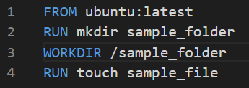

 | これをビルドして実行すると

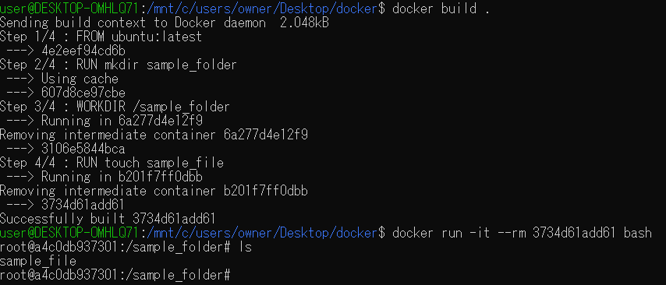

 | このようにsample_folderの中にsample_fileがあることが確認できた。
 | ここで、実行したときにデフォルトのファイルがsample_folderになっていることに注意する。

 | また、

 | このようにmkdirを記述せずともWORKDIRｄで指定したファイルがない場合は自動で作成してくれる
 | これも確認してみる。

 | ビルドして実行するとsample_folderの中にsample_fileがあり、
 | ルート直下のファイルを確認するとsample_folderができていることが確認できた。

 | ルート直下で作業しない場合（任意のファイル内で作業したい場合）はこのWORKDIRをつかって
 | 以下の記述が指定したファイルで行っていますよということを明確に書くことでバグを減らすことができる。

5 | ここまでのまとめ

 | Docker daemon

 | build context

 | COPY

 | ADD

 | docker build -f <dockerfile> <build context>

 | ENTRYPOINT

 | ENV

 | WORKDIR

